B - Infraestructura
Página 5 de 10 |  |  | GESTIÓN DOCUMENTAL |  |  |  |  |  |  |  |  |  |  |  |  |  |  |  |  | POLICÍA NACIONAL
Código:1GD-FR-0020
Fecha: 09/07/2025 |  |  | DIAGNÓSTICO INTEGRAL PARA LOS ARCHIVOS DE LA POLICÍA NACIONAL
Versión: 1
CONTINUIDAD DIAGNÓSTICO INTEGRAL PARA LOS ARCHIVOS DE LA POLICÍA NACIONAL

B. INFRAESTRUCTURA
ASPECTOS A TENER EN CUENTA
Los edificios y locaciones destinados como sedes de archivos, deberán cumplir con las condiciones de edificación, almacenamiento, medio ambiental, de seguridad y de mantenimiento que garanticen la adecuada conservación de los acervos documentales (Acuerdo 049 del 05/05/2000 "Por el cual se desarrolla el artículo 61 del capítulo 7º de conservación documentos el reglamento general de archivos sobre "condiciones de edificios y locales destinados a archivos").

B1. DATOS GENERALES Y UBICACIÓN DEL DEPÓSITO DE ARCHIVO
Fecha de Construcción |  |  |  |  |  | Acto Administrativo de construcción |  |  |  | Condición Legal del Bien Inmueble |  | Ubicación Geográfica |  |  |  |  |  |  |  |  | Ubicación específica
Día |  | Mes |  | Año |  |  |  |  |  |  |  | Zona |  |  | Punto cardinal |  |  | Unidad Administrativa
25 |  | 5 |  | 2017 |  | CTO 06-6-10107-17 DEL 07/9/17 |  |  |  | Propio (Institución) |  | Urbana |  |  | Sur |  |  | Barrio |  |  | En la sede principal de la unidad (Interna)
B.2 ESTADO DE LA EDIFICACIÓN
Estado de la Construcción |  |  |  |  |  | Niveles de la Edificación |  | Nivel de Ubicación del Archivo |  | Servicios Básicos |  |  | Inmediaciones / áreas colindantes |  |  |  | Situaciones de Riesgo Detectadas
Construida |  |  |  |  |  | Uno |  | Uno |  | Luz, Agua, Alcantarillado, Internet |  |  | Armerillos, Almacén de Intendencia |  |  |  | Humedad subterránea
B.3 CONDICIONES TÉCNICAS MÍNIMAS EXIGIDAS
Área Administrativa |  |  |  | Zona de Consulta |  |  |  | Depósitos Documentales |  |  | Laboratorio de Microfilmación |  |  |  | Laboratorio de Digitalización |  |  |  | Zona Cuarentena (Biodeterioro)
Interno | Área en m² |  |  | Interno | Área en m² |  |  | Interno | Área en m² |  | No Aplica | Área en m² |  |  | No Aplica | Área en m² |  |  | No Aplica | Área en m²
 | 5 |  |  |  | NO APLICA |  |  |  | 30 |  |  | NO APLICA |  |  |  | NO APLICA |  |  |  | NO APLICA
Las diferentes áreas se encuentran aisladas |  |  |  |  |  |  | Si | Número de Depósitos Documentales |  |  |  |  |  | 1 | Total de m² asignados |  |  |  |  |  |  |  | 30
ESTANTERÍA / ARCHIVADORES, SEÑALÉTICA Y SISTEMA DE ILUMINACIÓN
Estantería |  | Clase y Altura |  |  |  |  |  | Sistema de Iluminación |  | Existencia de Luz |  |  |  |  | Señalética, rutas de evacuación, plan de contingencia frente a desastres |  | El Archivo de la Unidad cuenta con sistema de señalización
 |  | Archivadores Rodantes con 2,20 metros de altura |  |  |  |  |  |  |  | Artificial |  |  |  |  |  |  | Orientadoras, Informativas |  |  |  |  |  |  | Aire Acondicionado
 |  | Longitud |  |  |  |  |  |  |  | Sistema Utilizado |  |  |  |  |  |  | Se cuenta con plan de emergencia y contingencia |  |  |  |  |  |  | Deshumificador
 |  | Estantería de menos de 100 metros de longitud |  |  |  |  |  |  |  | Fluorescente |  |  |  |  |  |  | Si |  |  |  |  |  |  | Extractor
 |  | Capacidad de soportar peso |  |  |  |  |  |  |  | Intensidad e impacto |  |  |  |  |  |  | Rutas de evacuación y salidas de emergencia |  |  |  |  |  |  | Extractor Eléctrico
 |  | Cada bandeja soporta un peso de 100 kg / mt lineal |  |  |  |  |  |  |  | Radiación visible lumínica menor o igual a 100 lux. |  |  |  |  |  |  | El Archivo cuenta con una salida debidamente señalizada |  |  |  |  |  |  | Humificador
SISTEMA DE VENTILACIÓN Y CONDICIONES AMBIENTALES |  |  |  |  |  |  |  |  |  |  |  |  |  |  |  |  |  |  |  |  |  |  |  | Luxómetro
Ventilación |  | Clase de Ventilación |  |  |  |  |  | Los depósitos cuentan con sistemas de regulación ambiental |  | Condiciones Ambientales |  |  |  |  | Mantenimiento y Limpieza |  | Área Administrativa |  |  |  |  |  |  | Termohigrómetro
 |  | Natural y artificial |  |  |  |  |  |  |  | Control, regulación y verificaión de Humedad Relativa, Temperatura, iluminación, polvo |  |  |  |  |  |  | Semanal |  |  |  |  |  |  | Ventiladores
 |  | Sistema de Ventilación Artificial |  |  |  |  |  |  |  | De no aplicarse ningún sistema, escoja el motivo |  |  |  |  |  |  | Área de Consulta y Depósitos |  |  |  |  |  |  | Todos los anteriores
 |  | Ventiladores,Filtros de Aire |  |  |  |  |  |  |  |  |  |  |  |  |  |  | Semanal |  |  |  |  |  |  | Aire Acondicionado - Deshumificador
 |  | Sistema de Ventilación Naturales |  |  |  |  |  |  |  | Nombre los equipos existentes en el depósito documental ( aire acondicionado, Deshumificador, Extractor, Extractor eléctrico, Humificador, Luxómetro, Termohigrómetro, Ventiladores |  |  |  |  |  |  | Laboratorios de Digitalización y Microfilmación |  |  |  |  |  |  | Aire Acondiconado - Humificador
 |  | Puertas |  |  |  |  |  |  |  | Sistema de ventilación artificial, Termohigrómetro - Luxómetro |  |  |  |  |  |  | No Aplica |  |  |  |  |  |  | Aire Acondicioando - Luxómetro
B.4 SISTEMA DE SEGURIDAD |  |  |  |  |  |  |  |  |  |  |  |  |  |  |  |  |  |  |  |  |  |  |  | Aire Acondiconado - Termohoigrómetro
Circuito Cerrado de Televisión |  |  | Fecha último mantenimiento |  | Sistema Biométrico |  |  | Fecha último mantenimiento |  | Alarma contra robos |  | Fecha último mantenimiento |  | Sistema Contra Incendios (Detención y Extinción) |  |  | Fecha último mantenimiento |  | Seguridad Policial |  |  | Cantidad personal por turno |  | Aire Acondicionado - Ventiladores
Si |  |  | 2025 |  | Si |  |  | 2025 |  | No |  | NO APLICA |  | Si |  |  | 2025 |  | No |  |  | NO APLICA |  | Deshumificador - Extractor
B.5 ELEMENTOS Y EQUIPOS ASIGNADOS AL GRUPO DE GESTIÓN DOCUMENTAL Y DEPÓSITOS DOCUMENTALES |  |  |  |  |  |  |  |  |  |  |  |  |  |  |  |  |  |  |  |  |  |  |  | Deshumificador - Extractor eléctrico
Elementos |  |  |  |  | Cantidad | Fecha último mantenimiento o calibración |  |  | Elementos |  |  |  |  | Cantidad | Equipos |  |  |  |  | Cantidad | Fecha último mantenimiento o calibración |  |  | Deshumificador - Luxómetro
Cuenta con extintores CO2 |  |  |  |  | 0 | DD | MM | AAAA | Puestos de Trabajo |  |  |  |  | 4 | Termohigrómetros |  |  |  |  | 1 | 20 | 12 | 2025 | Deshumificador - Termohigrometro
Cuenta con extintores Multipropósito |  |  |  |  | 2 | DD | MM | AAAA | Teléfonos |  |  |  |  | 2 | Deshumidificadores / Humidificadores |  |  |  |  | 0 | DD | MM | AAAA | Deshumificador - ventiladores
Cuenta con extractores de aire |  |  |  |  | 2 | DD | MM | AAAA | Unidades de Conservación (Cajas) |  |  |  |  | 800 | Equipos de Microfilmación |  |  |  |  | 0 | DD | MM | AAAA | Extractor - Humificador
Cuenta con sensores de movimiento: |  |  |  |  | NO APLICA | DD | MM | AAAA | Unidades de Conservación (Carpetas) |  |  |  |  | 1200 | Equipos de digitalización (Escáneres) |  |  |  |  | 0 | DD | MM | AAAA | Extractor - Luxómetro
Otros |  |  |  |  | NO APLICA | DD | MM | AAAA | Equipos de Cómputo |  |  |  |  | 4 | Impresoras- fotocopiadoras |  |  |  |  | 0 | DD | MM | AAAA | Extractor Termohigrómetro
Cuáles? |  |  |  |  |  |  |  |  |  |  |  |  |  |  |  |  |  |  |  |  |  |  |  | Extractor Ventiladores
EVIDENCIA FOTOGRÁFICA |  |  |  |  |  |  |  |  |  |  |  |  |  |  |  |  |  |  |  |  |  |  |  | Extractor -eléctrico Humificador
ANEXAR REGISTRO FOTOGRÁFICO QUE DEN CUENTA DE LAS CONDICIONES TÉCNICAS MÍNIMAS QUE PRESENTA LA ESTRUCTURA DEL ARCHIVO, EQUIPAMIENTO Y MOBILIARIO, ESTANTERÍA, SEÑALÉTICA Y SEGURIDAD, LAS ÁREAS COLINDANTES Y EL ESTADO DE LA INFORMACIÓN ADMINISTRADA POR LA UNIDAD |  |  |  |  |  |  |  |  |  |  |  |  |  |  |  |  |  |  |  |  |  |  |  | Extractor eléctrico- Luxómetro
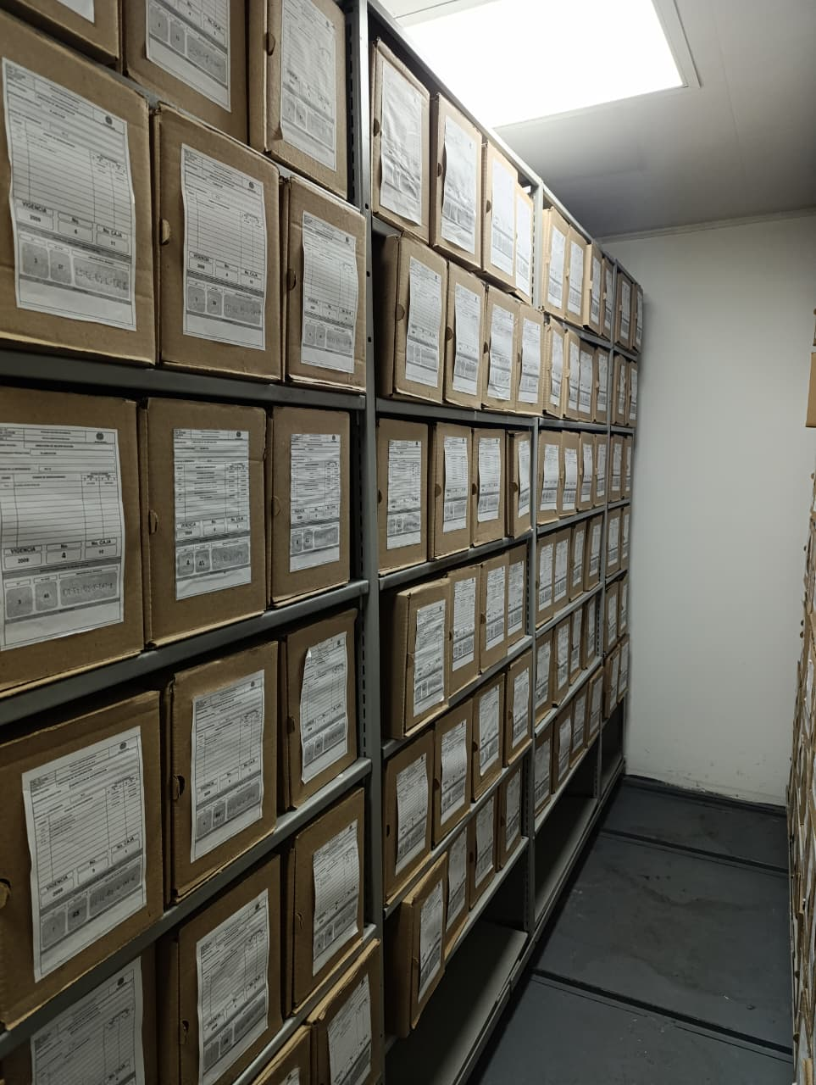 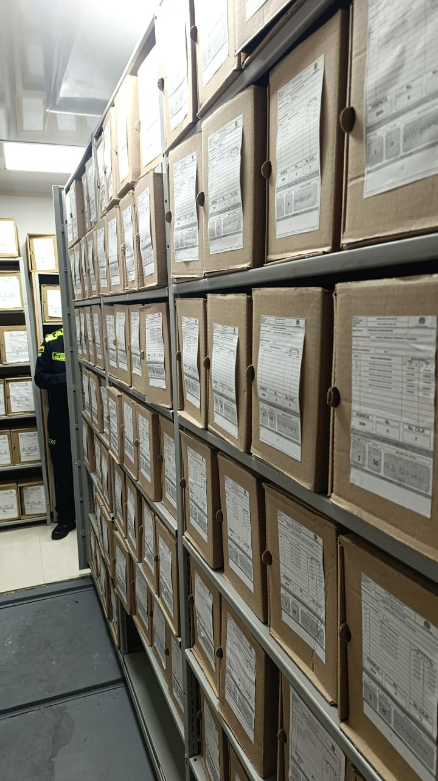 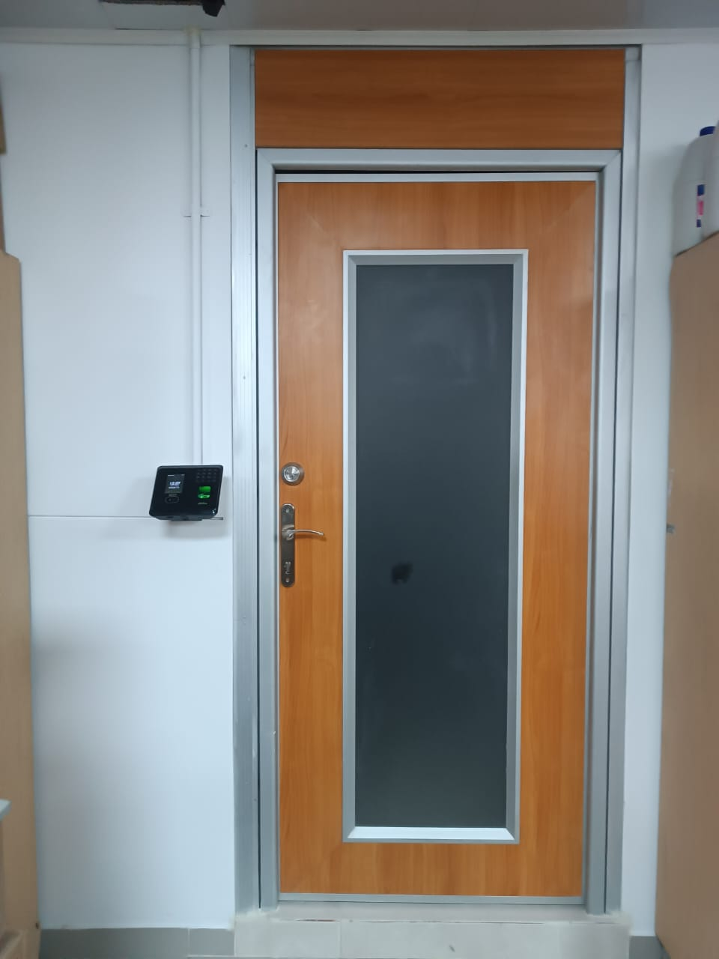 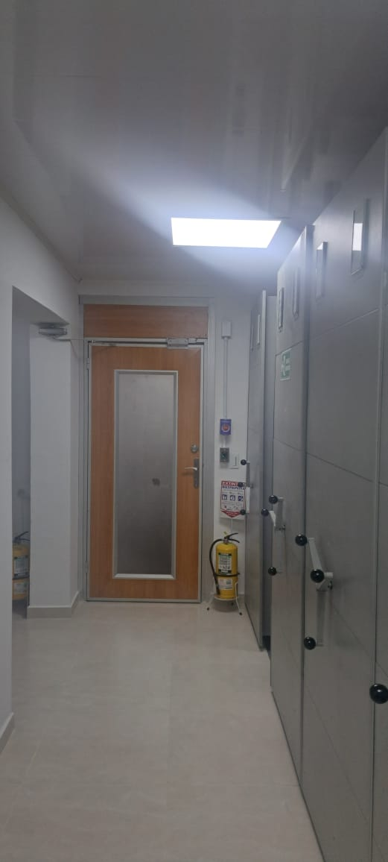 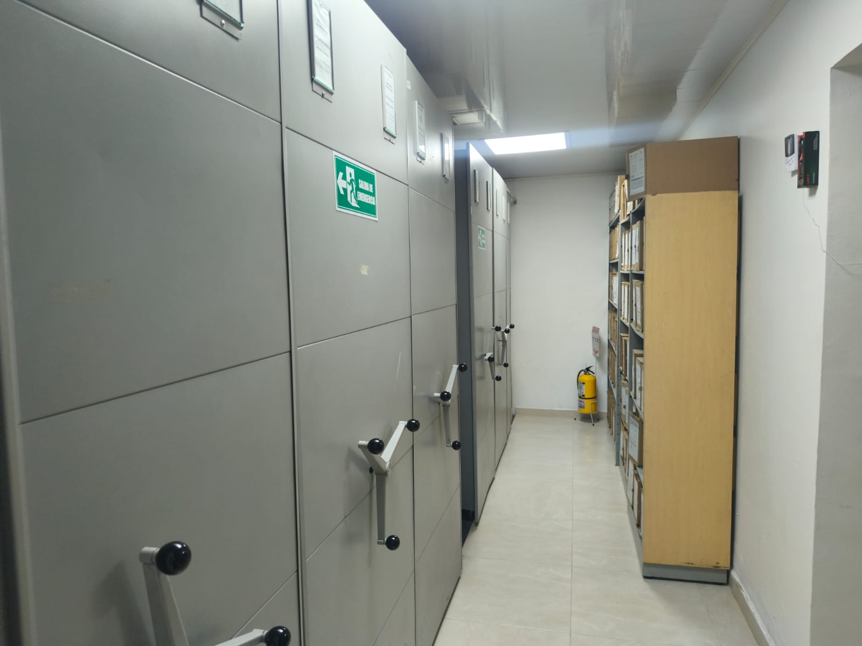 |  |  |  |  |  |  |  |  |  |  |  |  |  |  |  |  |  |  |  |  |  |  |  | Extractor eléctrico - Termohigrómetro
 |  |  |  |  |  |  |  |  |  |  |  |  |  |  |  |  |  |  |  |  |  |  |  | Extractor eléctrico - Ventiladores
 |  |  |  |  |  |  |  |  |  |  |  |  |  |  |  |  |  |  |  |  |  |  |  | Humificador - Luxómetro
 |  |  |  |  |  |  |  |  |  |  |  |  |  |  |  |  |  |  |  |  |  |  |  | Humificador - Termohigrómetro
 |  |  |  |  |  |  |  |  |  |  |  |  |  |  |  |  |  |  |  |  |  |  |  | Humificador - Ventiladores
 |  |  |  |  |  |  |  |  |  |  |  |  |  |  |  |  |  |  |  |  |  |  |  | Aire Acondicionado - Deshumificador - Humificador
 |  |  |  |  |  |  |  |  |  |  |  |  |  |  |  |  |  |  |  |  |  |  |  | Aire Acondiconado - Humificador -
 |  |  |  |  |  |  |  |  |  |  |  |  |  |  |  |  |  |  |  |  |  |  |  | Aire Acondicioando - Luxómetro
 |  |  |  |  |  |  |  |  |  |  |  |  |  |  |  |  |  |  |  |  |  |  |  | Aire Acondiconado - Termohoigrómetro
 |  |  |  |  |  |  |  |  |  |  |  |  |  |  |  |  |  |  |  |  |  |  |  | Aire Acondicionado - Ventiladores

Fecha de Elaboración |  |  |  | 13 | 3 | 2026 |  | Fecha de Elaboración |  |  | 20 | 3 | AÑO |  |  |  |  | VISTO BUENO JEFE DE LA UNIDAD
Diagnóstico Elaborado por: |  |  |  |  |  |  |  | Jefe Grupo de Gestión Documental o quien haga sus veces |  |  |  |  |  |  | Jefe o Comandante de Unidad
 |  |  |  | Grado Nombres y Apellidos |  |  |  |  |  |  | Grado Nombres y Apellidos |  |  |  |  |  |  | Grado Nombres y Apellidos

Firma |  |  |  |  |  |  |  | Firma |  |  |  |  |  |  | Firma

C - Características Documentac.
Página 7 de 10 |  |  | GESTIÓN DOCUMENTAL |  |  |  |  |  |  |  |  |  |  |  |  |  |  |  |  |  | POLICÍA NACIONAL
Código:1GD-FR-0020
Fecha: 09/07/2025 |  |  | DIAGNÓSTICO INTEGRAL PARA LOS ARCHIVOS DE LA POLICÍA NACIONAL
Versión: 1

CONTINUIDAD DIAGNÓSTICO INTEGRAL PARA LOS ARCHIVOS DE LA POLICÍA NACIONAL

C. CARACTERÍSTICAS DE LA DOCUMENTACIÓN
IDENTIFICACIÓN DEL FONDO ACUMULADO O DOCUMENTAL
UNIDAD POLICIAL: |  |  |  |  | DIRECCION DE INCORPORACION |  |  |  |  |  |  | DEPENDENCIA PRODUCTORA: |  |  |  |  | GRUPO GESTION DOCUMETAL
ACERVO DOCUMENTAL
Clase de archivo | Fechas Extremas Acervo Documental |  |  |  |  |  | Cantidades de Unidades de Conservación (Cajas) |  | Cantidad Soportes Documentales
Archivo de Gestión | Fecha Inicial |  | 1 | 1 | 2023 |  | NIVEL CENTRAL 70 NIVEL DESCENTRALIZADO: 127 |  | Papel (carpetas) | Análogo | Digital | Planos | Libros | Videos | Fotografías |  | Cintas |  | Microfilms |  | Magnéticos y ópticos |  | Pergaminos
 | fecha final |  | 31 | 12 | 2025 |  |  |  | X | NA | X | NA | X | NA | NA |  | NA |  | NA |  | NA |  | NA
Archivo Central | Fecha Inicial |  | 1 | 1 | 2007 |  | 1104 |  | Papel (carpetas) | Análogo | Digital | Planos | Libros | Videos | Fotografías |  | Cintas |  | Microfilms |  | Magnéticos y ópticos |  | Pergaminos
 | fecha final |  | 30 | 12 | 2022 |  |  |  | X | NA | NA | NA | X | NA | NA |  | NA |  | NA |  | NA |  | NA
Archivo Intermedio | Fecha Inicial |  | 2 | 1 | 2007 |  | 1235 |  | Papel (carpetas) | Análogo | Digital | Planos | Libros | Videos | Fotografías |  | Cintas |  | Microfilms |  | Magnéticos y ópticos |  | Pergaminos
 | fecha final |  | 31 | 12 | 2022 |  |  |  | X | NA | NA | NA | X | NA | NA |  | NA |  | NA |  | NA |  | NA
Archivo Histórico | Fecha Inicial |  | día: | mes: | aaaa |  | NO APLICA |  | Papel (carpetas) | Análogo | Digital | Planos | Libros | Videos | Fotografías |  | Cintas |  | Microfilms |  | Magnéticos y ópticos |  | Pergaminos
 | fecha final |  | día: | mes: | aaaa |  |  |  | NA | NA | NA | NA | NA | NA | NA |  | NA |  | NA |  | NA |  | NA
Cantidad de Metros Lineales (correspondiente a 4 cajas por metro lineal) |  |  | ARCHIVO DE GESTION: 49,25 ARCHIVO CENTRAL: 276 ARCHIVO INTERMEDIO: 308,75

C1. ASPECTOS ARCHIVÍSTICOS
¿La información cumple con todos los parámetros de organización exigidos por el Archivo General de la Nación para la información intervenida con TVD y que corresponde a fondos acumulados? |  |  |  |  |  | Vigencia | Clase de Archivo |  |  |  | Porcentaje de organización | Cantidad en metros lineales organizada | La información cuenta con Inventarios documentales |  | Total de Inventarios documentales | Frecuencia de Consulta |  |  | Observaciones
 |  |  |  |  |  |  | Gestión | Central | Intermedio | Histórico |  |  | SI | NO |  | Alta | Media | Baja
 |  |  |  |  |  | NO APLICA | NO APLICA | NO APLICA | NO APLICA | NO APLICA | NO APLICA | NO APLICA | NO APLICA | NO APLICA | NO APLICA | NO APLICA | NO APLICA | NO APLICA | LA DIRECCIÓN DE INCORPORACIÓN NO CUENTA CON FONDOS ACUMULADOS, TODA VEZ QUE SU CREACIÓN SE REALIZÓ EN EL AÑO 2007

¿La información cumple con todos los parámetros de organización exigidos por el Archivo General de la Nación para la información intervenida con TRD? |  |  |  |  |  | Vigencia | Clase de Archivo |  |  |  | Porcentaje de organización | Cantidad en metros lineales organizada | La información cuenta con Inventarios documentales |  | Total de Inventarios documentales | Frecuencia de Consulta |  |  | Observaciones
 |  |  |  |  |  |  | Gestión | Central | Intermedio | Histórico |  |  | SI | NO |  | Alta | Media | Baja
 |  |  |  |  |  | 2007 | NA | X | X | NA | 100% | 7,5 / 1 | X |  | 1 |  |  | X | CERTIFICADO MEDIANTE COMUNICACIONES OFICIALES GS-2023-021464-SEGEN DEL 28/06/2023 Y GS-2023-037214-SEGEN DEL 07/12/2023
 |  |  |  |  |  | 2008 | NA | X | X | NA | 100% | 16 / 3,75 | X |  | 1 |  |  | X | CERTIFICADO MEDIANTE COMUNICACIONES OFICIALES GS-2024-016065-SEGEN DEL 07/06/2024 Y GS-2024-036152-SEGEN DEL 20/12/2024
 |  |  |  |  |  | 2009 | NA | X | X | NA | 100% | 24,5 / 6,75 | X |  | 1 |  |  | X | CERTIFICADO MEDIANTE COMUNICACIONES OFICIALES GS-2025-017123-SEGEN DEL 12/06/2024 Y GS-2026-035502-SEGEN DEL 15/12/2025
 |  |  |  |  |  | 2010 | NA | X | X | NA | 100% | 28,25 / 17,25 | X |  | 1 |  |  | X
 |  |  |  |  |  | 2011 | NA | X | X | NA | 100% | 29 / 21,25 | X |  | 1 |  |  | X
 |  |  |  |  |  | 2012 | NA | X | X | NA | 100% | 31 / 23,75 | X |  | 1 |  |  | X
 |  |  |  |  |  | 2013 | NA | X | X | NA | 100% | 28,25 / 29,5 | X |  | 1 |  |  | X
 |  |  |  |  |  | 2014 | NA | X | X | NA | 100% | 21,25 /26,75 | X |  | 1 |  |  | X
 |  |  |  |  |  | 2015 | NA | X | X | NA | 100% | 21,75 / 19,75 | X |  | 1 |  |  | X
 |  |  |  |  |  | 2016 | NA | X | X | NA | 100% | 12 / 22,25 | X |  | 1 |  |  | X
 |  |  |  |  |  | 2017 | NA | X | X | NA | 100% | 12 / 18,75 | X |  | 1 |  |  | X
 |  |  |  |  |  | 2018 | NA | X | X | NA | 100% | 17,5 / 23,5 | X |  | 1 |  |  | X
 |  |  |  |  |  | 2019 | NA | X | X | NA | 100% | 8,5 / 27,75 | X |  | 1 |  |  | X
 |  |  |  |  |  | 2020 | NA | X | X | NA | 100% | 6,75 / 22,5 | X |  | 1 |  |  | X
 |  |  |  |  |  | 2021 | NA | X | X | NA | 100% | 6 / 23,75 | X |  | 1 |  |  | X
 |  |  |  |  |  | 2022 | NA | X | X | NA | 100% | 5,75 / 20,5 | X |  | 66 |  |  | X
 |  |  |  |  |  | 2023 | NA | EN PROCESO TRANSFERENCIAS |  | N/A
AFECTACIÓN DE LA DOCUMENTACIÓN
Información con afectación química, física y biológica |  |  |  |  | Clase de Archivo | Utiliza elementos de bioseguridad |  | Vigencia | Porcentaje de Afectación | Cantidad en metros lineales afectados (correspondiente a 4 cajas por metro lineal) | Total de Inventarios documentales. |  | Frecuencia de Consulta |  |  | Aislamiento |  | Afectación de la información |  |  | Observaciones
 |  |  |  |  |  | SI | NO |  |  |  |  |  | Alta | Media | Baja | SI | NO | Química | Biológica | Física
 |  |  |  |  | Archivo Central | X |  |  | NO APLICA | NO APLICA | NO APLICA |  |  |  | NO APLICA |  | NO APLICA | NO APLICA | NO APLICA | NO APLICA | EN EL ARCHIVO CENTRAL NI EN LSO ARCHIVOS INTERMEDIOS SE ENCUENTRA INFORMACION CON AFECTAION QUIMICA, FISICA YO BIOLOGICA

VERIFICACIÓN DE LA DOCUMENTACIÓN CON AFECTACIÓN
Clase de Archivo |  | Vigencia |  |  | Datos Organización |  |  |  | ESTADO DEL ACERVO
 |  |  |  |  |  |  |  |  | BIOLÓGICO |  |  |  | QUÍMICO |  | FÍSICO
 |  |  |  |  | Serie Documental | Número de Folios | Tipo de Unidad de Conservación | Soporte | Hongos | Insectos | Roedores | Otros | Ruptura | Transparencia | Desgarro | Manchas | Humedad | Fragilidad | Rasgadura | Faltante | Fragment. | Doblez | Material Metálico | Otro
 |  |  |  |  | NO APLICA | NO APLICA | NO APLICA | NO APLICA | NO APLICA | NO APLICA | NO APLICA | NO APLICA | NO APLICA | NO APLICA | NO APLICA | NO APLICA | NO APLICA | NO APLICA | NO APLICA | NO APLICA | NO APLICA | NO APLICA | NO APLICA | NO APLICA

C2. INSTRUMENTOS ARCHIVÍSTICOS
Clase de Archivo |  | Vigencia |  |  | Sistema de Ordenación | Cuenta con Instrumentos de control |  |  |  |  |  |  | Existe Cronograma de Transferencias Vigente |  | Cuenta con Tablas de Retención Documental -TRD vigentes |  |  |  |  |  | Se han realizado transferencias documentales
 |  |  |  |  |  | Catálogo Documental | Cuadros de Clasificación | Tablas de Retención Documental (TRD) | Inventario Documental | Tablas de Valoración Documental (TVD) | Banco terminológico (series y sub-series documentales) | Otros ¿Cual? | SI | NO | SI | NO | Acto Administrativo de aprobación
 |  |  |  |  |  |  |  |  |  |  |  |  |  |  |  |  |  |  |  |  | SI | NO | Vigencia | Instrumento Archivístico
Archivo Central |  | 2007 |  |  | Númerica (ordinal, cronológico) | NO | NO | SI | SI | NO | NO |  |  | X |  | X | RESOLUCION 02050 DEL 15/06/2007
Archivo Central |  | 2008 |  |  | Númerica (ordinal, cronológico) | NO | NO | SI | SI | NO | NO |  |  | X |  | X | RESOLUCION 02050 DEL 15/06/2007
Archivo Central |  | 2009 |  |  | Númerica (ordinal, cronológico) | NO | NO | SI | SI | NO | NO |  |  | X |  | X | RESOLUCION 03307 DEL 22/10/2009
Archivo Central |  | 2010 |  |  | Númerica (ordinal, cronológico) | NO | NO | SI | SI | NO | NO |  |  | X |  | X | RESOLUCION 03307 DEL 22/10/2009
Archivo Central |  | 2011 |  |  | Númerica (ordinal, cronológico) | NO | NO | SI | SI | NO | NO |  |  | X |  | X | RESOLUCION 03307 DEL 22/10/2009
Archivo Central |  | 2012 |  |  | Númerica (ordinal, cronológico) | NO | NO | SI | SI | NO | NO |  |  | X |  | X | RESOLUCION 03307 DEL 22/10/2009
Archivo Central |  | 2013 |  |  | Númerica (ordinal, cronológico) | NO | NO | SI | SI | NO | NO |  |  | X |  | X | RESOLUCION 03307 DEL 22/10/2009
Archivo Central |  | 2014 |  |  | Númerica (ordinal, cronológico) | NO | NO | SI | SI | NO | NO |  |  | X |  | X | RESOLUCION 03307 DEL 22/10/2009
Archivo Central |  | 2015 |  |  | Númerica (ordinal, cronológico) | NO | NO | SI | SI | NO | NO |  |  | X |  | X | RESOLUCION 03307 DEL 22/10/2015
Archivo Central |  | 2016 |  |  | Númerica (ordinal, cronológico) | NO | NO | SI | SI | NO | NO |  |  | X |  | X | RESOLUCION 04940 DEL 09/11/2015
Archivo Central |  | 2017 |  |  | Númerica (ordinal, cronológico) | NO | SI | SI | SI | NO | NO |  |  | X |  | X | RESOLUCION 04940 DEL 09/11/2015
Archivo Central |  | 2018 |  |  | Númerica (ordinal, cronológico) | NO | SI | SI | SI | NO | NO |  |  | X |  | X | RESOLUCION 04940 DEL 09/11/2015
Archivo Central |  | 2019 |  |  | Númerica (ordinal, cronológico) | NO | SI | SI | SI | NO | NO |  |  | X |  | X | RESOLUCION 04940 DEL 09/11/2015
Archivo Central |  | 2020 |  |  | Númerica (ordinal, cronológico) | NO | SI | SI | SI | NO | NO |  |  | X |  | X | RESOLUCION 04940 DEL 09/11/2015
Archivo Central |  | 2021 |  |  | Númerica (ordinal, cronológico) | NO | SI | SI | SI | NO | NO |  |  | X |  | X | RESOLUCION 04940 DEL 09/11/2015
Archivo Central |  | 2022 |  |  | Númerica (ordinal, cronológico) | NO | SI | SI | SI | NO | NO |  |  | X |  | X | RESOLUCION 04940 DEL 09/11/2015
Archivo Central |  | 2023 |  |  | Númerica (ordinal, cronológico) | NO | SI | SI | EN PROCESO DE TRANSFERENCIA | NO | NO |  | X |  |  | X | RESOLUCION 0265 DEL 25/01/2023
C3. ELIMINACIÓN DOCUMENTAL
Clase de Archivo |  | Vigencia |  | Se ha realizado eliminación documental |  |  |  |  |  | Cuentan con las actas de eliminación documental |  |  | Material Eliminado |  |  |  |  |  |  |  |  |  |  | Cantidad en metros lineales de la información eliminada
 |  |  |  | SI | NO | Causa |  |  |  | SI | NO | Número y fecha del Acta | Papel (carpetas) | Análogo | Digital | Planos | Libros | Videos | Cintas | Pergaminos | Fotografías | Microfilmes | Magnéticos y ópticos
Archivo Central |  | 2007-2022 |  |  | x | No se contaba con autorizaión para la presentación de proyectos de eliminación de las series documentales que han cumplido con el tiempo de retención en el rchivo central. |  |  |  |  | X | NO APLICA | NO APLICA | NO APLICA | NO APLICA | NO APLICA | NO APLICA | NO APLICA | NO APLICA | NO APLICA | NO APLICA | NO APLICA | NO APLICA | NO APLICA
Archivo Intermedio |  | 2013-2014 |  | X |  | Cumpliminto TRD, autorizado GS-2022-049250-SEGEN |  |  |  | X |  | AE-2025-000690-DINCO del 26/0/2025 | x | NO APLICA | NO APLICA | NO APLICA | NO APLICA | NO APLICA | NO APLICA | NO APLICA | NO APLICA | NO APLICA | NO APLICA | 14.426 ml

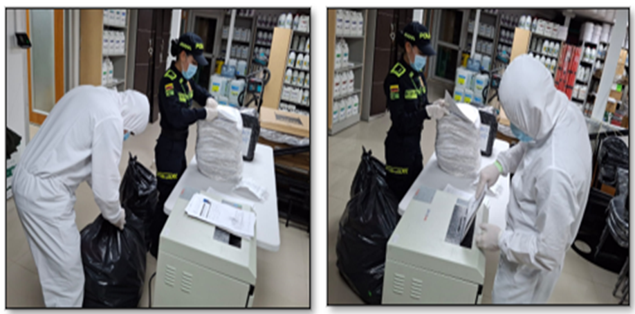
EVIDENCIA FOTOGRÁFICA
ANEXAR REGISTRO FOTOGRÁFICO QUE DEN CUENTA DE LA ELIMINACIÓN DOCUMENTAL REALIZADA


PÉRDIDA DE INFORMACIÓN
Clase de Archivo |  | Vigencia |  |  | Se ha presentado pérdida de información |  |  |  |  |  |  |  |  |  |  | Se cuenta con el precedente de la pérdida de información |  |  |  |  | Específique la cantidad de información pérdida, en metros lineales (correspondiente a 4 cajas por metro lineal)
 |  |  |  |  | SI | NO | Causa |  |  |  |  |  |  |  |  | SI | NO | Número y fecha del soporte generado
Archivo Central |  | 2007-2022 |  |  |  | X | A la fecha no se ha presentado pérdida de información

Fecha de Elaboración |  |  |  | 13 | 0 | 2026 |  | Fecha de Elaboración |  |  |  | 20 | 3 | 2026 |  |  |  |  | VISTO BUENO JEFE DE LA UNIDAD
Diagnóstico Elaborado por: |  |  |  |  |  |  |  | Jefe Grupo de Gestión Documental o quien haga sus veces |  |  |  |  |  |  |  | Jefe o Comandante de Unidad
 |  |  |  | Grado Nombres y Apellidos |  |  |  |  |  |  |  | Grado Nombres y Apellidos |  |  |  |  |  |  | Grado Nombres y Apellidos

Firma |  |  |  |  |  |  |  | Firma |  |  |  |  |  |  |  | Firma

D - Sistema Integrado de C -SIC
Página 10 de 10 | GESTIÓN DOCUMENTAL |  |  |  |  |  |  |  |  |  |  |  | POLICÍA NACIONAL
Código:1GD-FR-0020
Fecha: 09/07/2025 | DIAGNÓSTICO INTEGRAL PARA LOS ARCHIVOS DE LA POLICÍA NACIONAL
Versión: 1
CONTINUIDAD DIAGNÓSTICO INTEGRAL PARA LOS ARCHIVOS DE LA POLICÍA NACIONAL

D. SISTEMA INTEGRADO DE CONSERVACIÓN-SIC
1. PLAN DE CONSERVACIÓN DOCUMENTAL
1. Programas |  |  |  |  | Clase de Archivo |  | Actividad |  | Evidencia |  | periodicidad |  | Observaciones
1. Capacitación y sensibilización del personal |  |  |  |  | Archivo de Gestión |  | Sensibilización al personal |  | AC-2025-000789-DINCO |  | Semestral
2. Inspección y mantenimiento de sistemas de almacenamiento e instalaciones físicas |  |  |  |  | Archivo Central |  | Verificación instalaciones |  | GS-2025-011790-DINCO |  | Trimestral
3. Saneamiento ambiental: desinfección, desratización y desinsectación |  |  |  |  | Archivo Central |  | Actividades de limpieza, desinfección, desratización y desinsectación |  | GS-2025-011790-DINCO |  | Trimestral
4. Monitoreo y control de condiciones ambientales |  |  |  |  | Archivo Central |  | Control de condiciones ambientales |  | GS-2025-011790-DINCO |  | Diaria
5. Almacenamiento y re-almacenamiento |  |  |  |  | Archivo Central |  | Cambio de unidades de conservación |  | GS-2025-011790-DINCO |  | Semestral
6. Prevención de emergencias y atención de desastres. |  |  |  |  | Archivo Central |  | Elaboración y socialización plan de Prevención de emergencias y atención de desastres |  | AE-2025-001612-DINCO GS-2025-011417-DINCO |  | Semestral
2. PLAN DE PRESERVACIÓN DIGITAL
2. Plan |  |  |  |  | Clase de Archivo |  | Actividad |  | Evidencia |  | periodicidad |  | Observaciones
1. Preservación digital a largo plazo |  |  |  |  | Archivo de Gestión |  | Actividades de socialización sobre parámetros y directrices en seguridad de la información |  | AC-2025-001389-DINCO |  | Semestral
EVIDENCIA FOTOGRÁFICA
SE ANEXA REGISTRO FOTOGRÁFICO QUE DEN CUENTA DE LAS CONDICIONES DE ORGANIZACIÓN, ADMINISTRACIÓN, CUSTODIA Y CONSERVACIÓN DE LOS ACERVOS DOCUMENTALES
Plan de conservación de documental
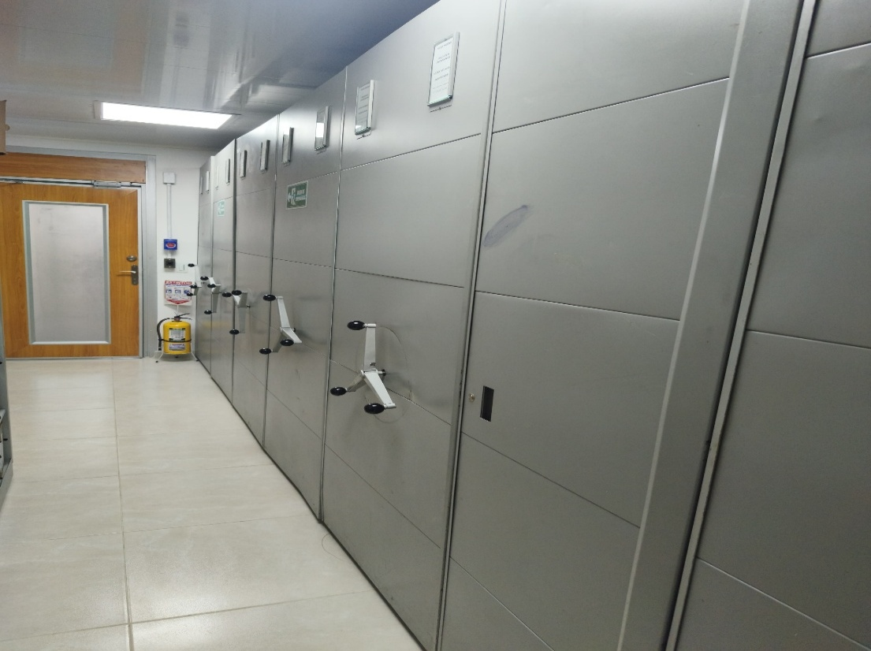

Fecha de Elaboración |  | 13 | 3 | 2026 |  | Fecha de Elaboración |  | 20 | 3 | 2026 | VISTO BUENO JEFE DE LA UNIDAD
Diagnóstico Elaborado por: |  |  |  |  |  | Jefe Grupo de Gestión Documental o quien haga sus veces |  |  |  |  | Jefe o Comandante de Unidad
 | Grado Nombres y Apellidos |  |  |  |  |  | Grado Nombres y Apellidos |  |  |  |  | Grado Nombres y Apellidos
Firma |  |  |  |  |  | Firma |  |  |  |  | Firma

